検証シート
通貨ペア |  | EURUSD
時間足 |  | 1H足
当初資金 |  | 100,000
エントリー理由 |  | 10MA・20MAの両方の上側にキャンドルがあれば買い方向、下側なら売り方向。MAに触れてPB出現でエントリー待ち、PB高値or安値ブレイクでエントリー。
決済理由 |  | フィボナッチターゲット1.27, 1.5, 2.0で決済(黄色で塗りつぶしたところはフィボナッチターゲット5までとれている）
No. | エントリー | エントリー | 決済(利確:1.27~2, 損切:-1,引分:0) |  |  | 残金（円) |  |  | 損失上限（リスク3%） |  |  | 損益額
 | 日付 | 買い1／売り2 | 1.27 | 1.5 | 2 | 1.27 | 1.5 | 2 | 1.27 | 1.5 | 2 | 1.27 | 1.5 | 2
当初 |  |  |  |  |  | 100,000 | 100,000 | 100,000 | 損失上限（リスク3%）
1 | 2022-01-25 | 2 | 0 | 0 | 0 | 100,000 | 100,000 | 100,000 | 3,000 | 3,000 | 3,000 | 0 | 0 | 0
2 | 2022-01-26 | 2 | 1.27 | 1.5 | 2 | 103,810 | 104,500 | 106,000 | 3,000 | 3,000 | 3,000 | 3,810 | 4,500 | 6,000
3 | 2022-02-02 | 1 | 1.27 | 1.5 | 0 | 107,765 | 109,203 | 106,000 | 3,114 | 3,135 | 3,180 | 3,955 | 4,703 | 0
4 |  |  |  |  |  |  |  |  | 3,233 | 3,276 | 3,180 |  |  |  | 1H足だとあまり捕まえられない
5
6
7
8
9
10
11
12
13
14
15
16
17
18
19
20
21
22
23
24
25
26
27
28
29
30
31
32
33
34
35
36
37
38
39
40
41
42
43
44
45
46
47
48
49
50
 | 勝数 |  | 2 | 2 | 1 | 107,765 | 109,203 | 106,000 | 期間 | (44,586) | 日 | 7,765 | 9,203 | 6,000
 | 負数 |  | 0 | 0 | 0 | 利益率 |  |  | 月利
 | 引分 |  | 1 | 1 | 2 | 108% | 109% | 106% | 0.0% | 0.0% | 0.0%
 | 勝率 |  | 67% | 67% | 33%

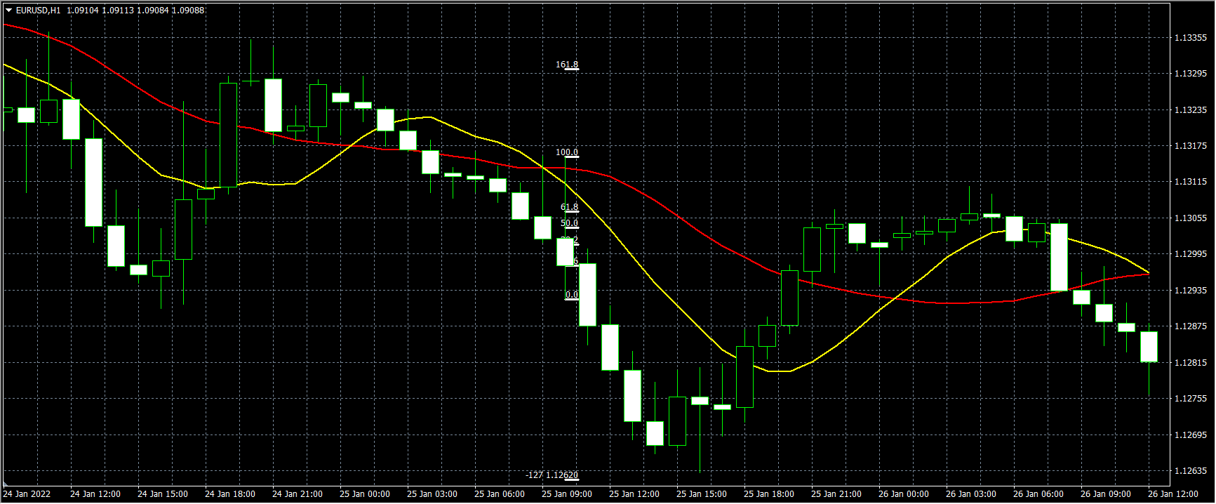
1

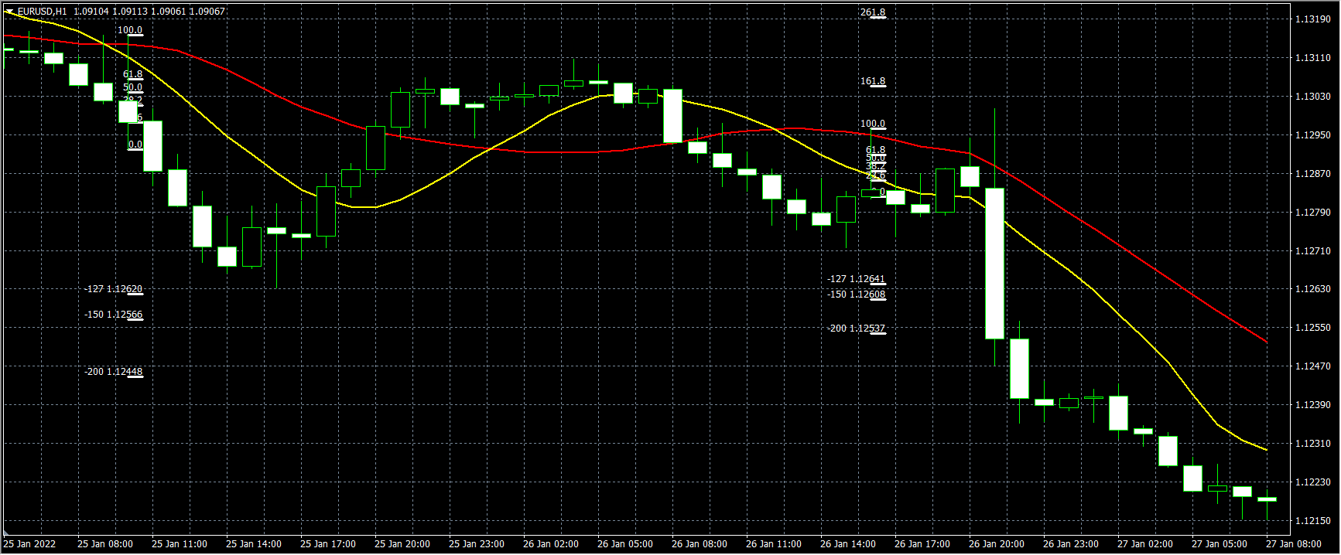
2

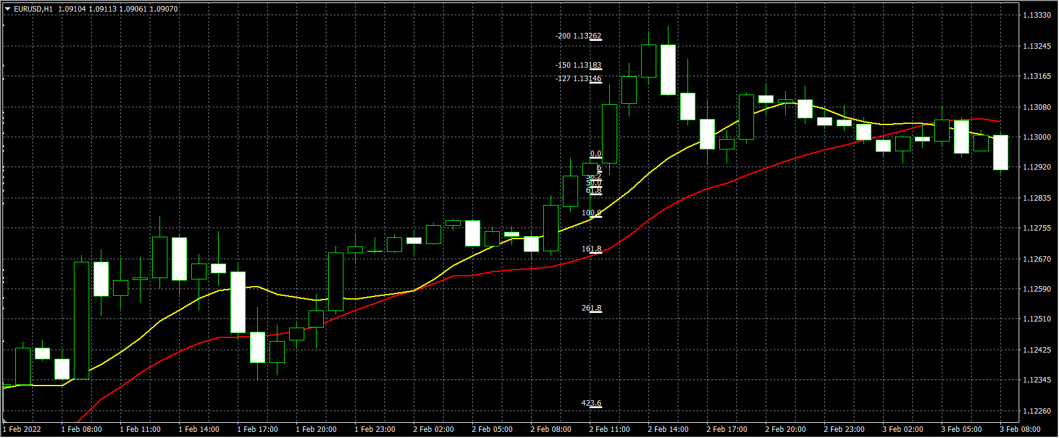
3

